Team
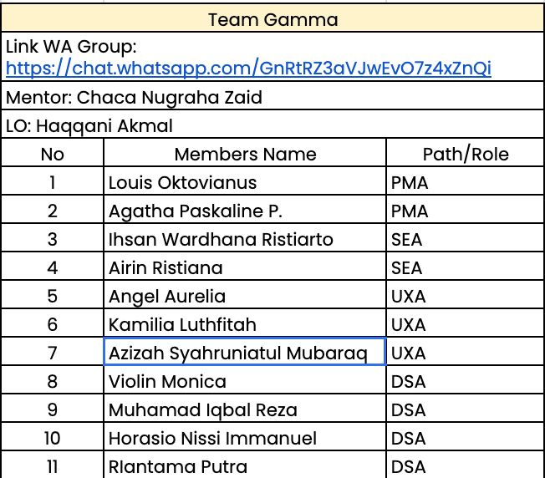

 | DSA | PMA | SEA
 | - Analisis Data | Problem Statement | - Bantu cari berita
 | - Dashboard | PRD | - Use Case
 | - Feature Engineering data | Solution Product | - ERD
UXA | Data Pitchdeck | Feature Prioritaztion | - System Design
- Research Plan |  | Product Scope | - Design Architecture
- User Interview |  | Competitive & Analysis Market | System and Data Engineering
- Lo-Fi |  | Goals & Success Metrics | Data pitchdeck
- G Form |  | Ide solusi (HMW)
- Inisialisasi Front End |  | Roadmap
- Bikin Pitch Deck |  | GTM & Etichs
Data Pitch deck |  | Dokumen Tugas
User Persona |  | Dokumen Tugas
 |  | Data Pitchdeck

